Estadísticas
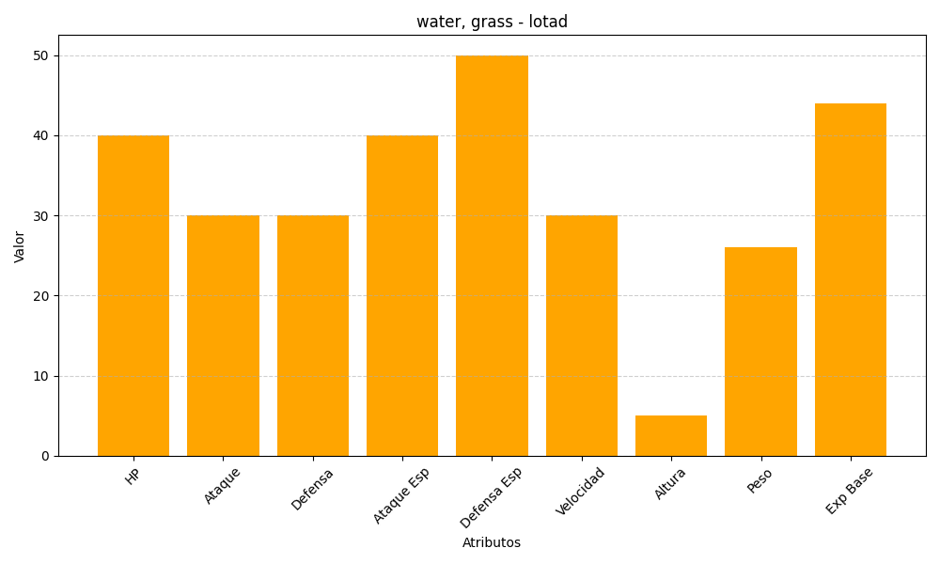
ID | Nombre | Tipo | HP | Ataque | Defensa | Ataque Especial | Defensa Especial | Velocidad | Altura | Peso | Experiencia Base
270 | lotad | water, grass | 40 | 30 | 30 | 40 | 50 | 30 | 5 | 26 | 44

